Sheet1
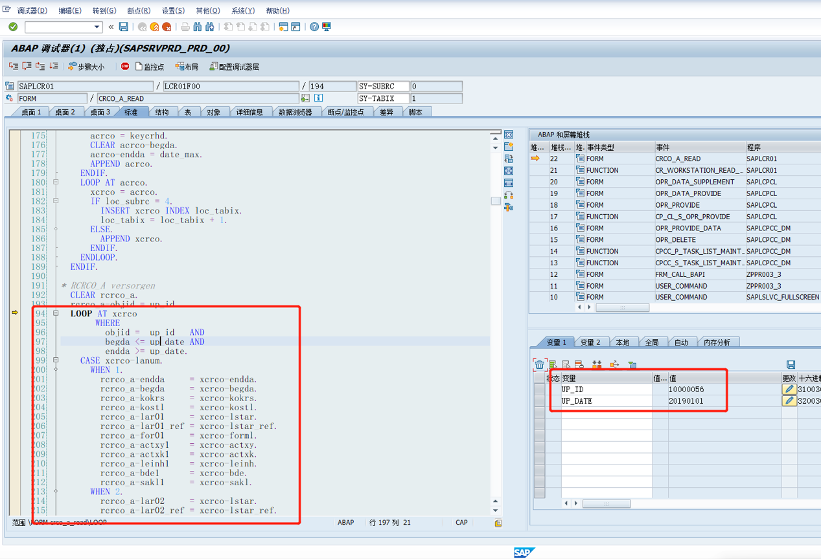

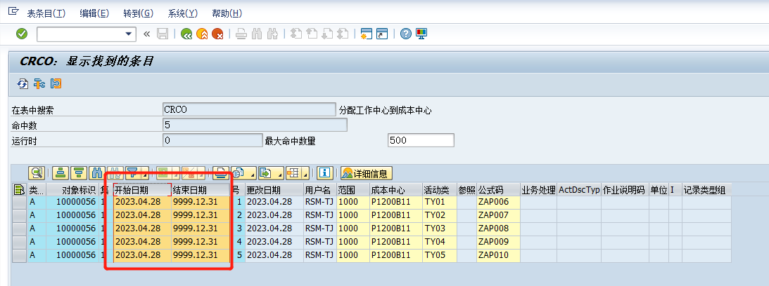

模板中导入日期为20190101，不在区间内，故没有带出作业类型

